Sheet1
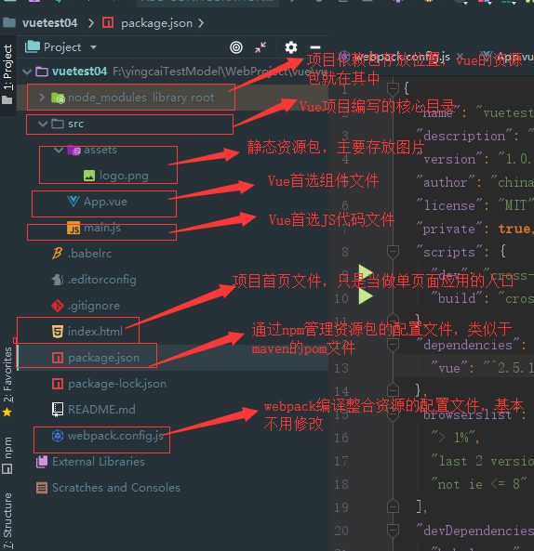
1、Vue实例生命周期图示

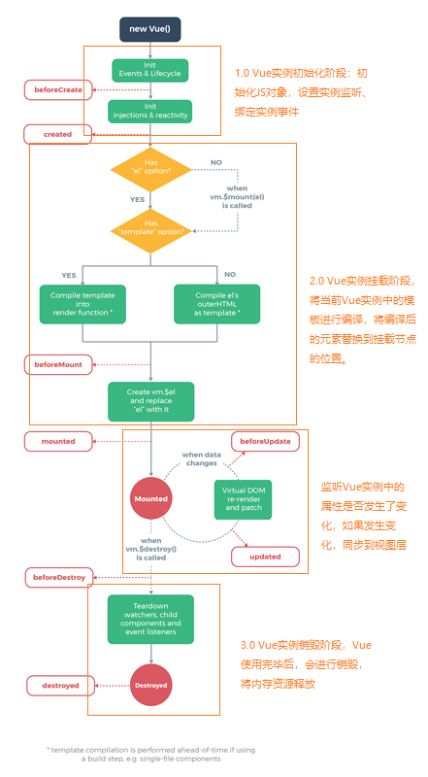

2、组件的组织结构

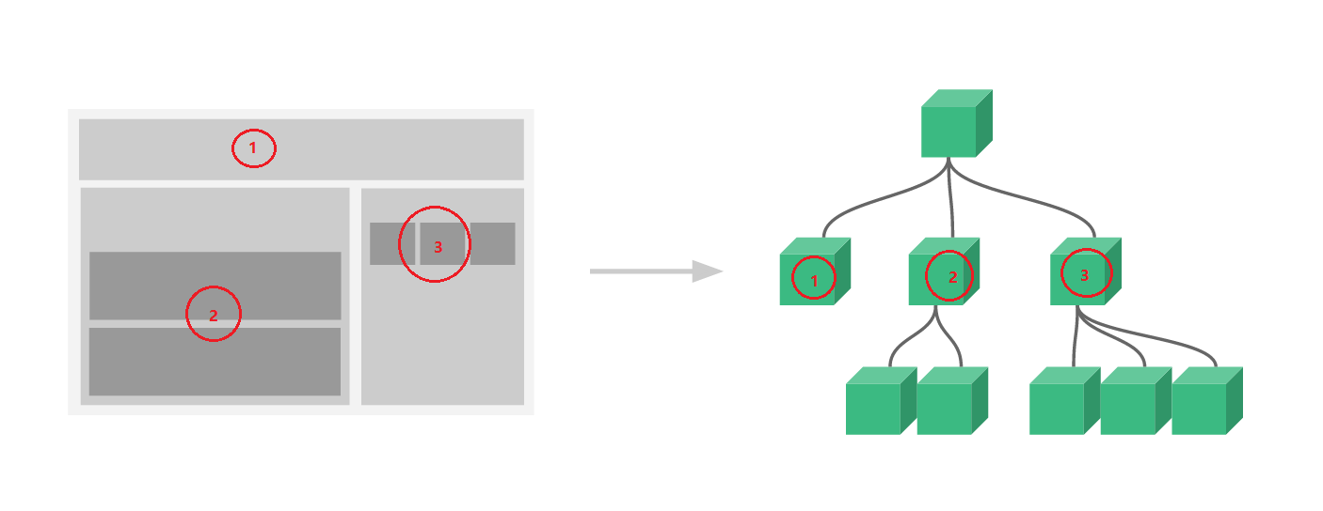

3、Node.js的下载安装

Node.js的下载路径：https://nodejs.org/en/download/ ，建议下载msi的安装包。

安装步骤：

1、双击安装

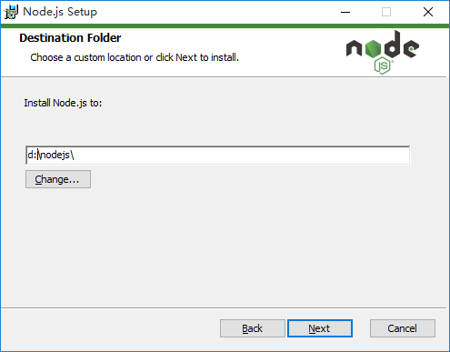

2、在安装过程中，注意默认设置系统环境变量，之后一路next。

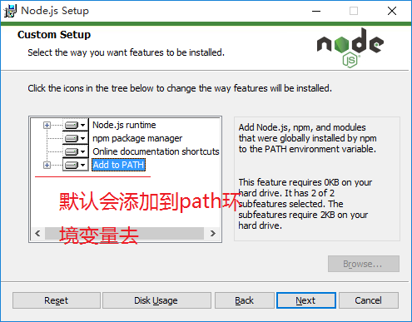

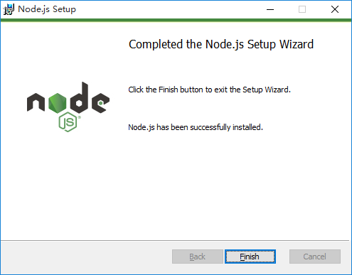

3、安装成功后，在安装路径下检查是否生成了相关文件。

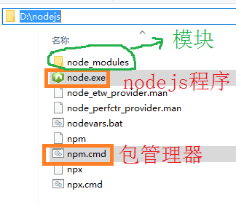

node_modules包下是Node.js程序运行所需要的一些资源文件。

4、查看系统环境变量是否添加成功。

cmd中使用 node -v、npm -v 命令查看是否配置环境变量成功。

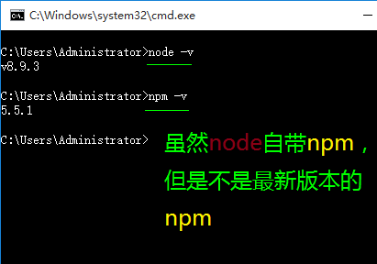

5、安装成功后需要格外注意两个Node.js文件。在c盘用户目录下存在两个Node.js全局文件夹。

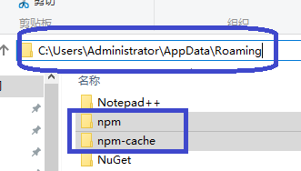

没见到npm-cache是因为没有用过，一旦使用缓存目录就生成了。我们试图把这2个目录移动回到D:\nodejs，让缓存内容不在c盘中保存。

先如下图建立2个目录。

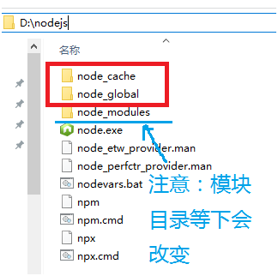

然后运行以下2条命令，注意路径的改变。
npm config set prefix "D:\nodejs\node_global"
npm config set cache "D:\nodejs\node_cache"

执行上述命令之后，再输入命令npm list -global命令，发现全局配置文件已经发生了改变。

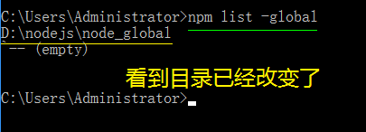

node_global：用于存放以后通过npm下载的资源包。
node_cache：用于存放npm下载资源时的缓存内容。

6、修改npm远程镜像仓库，npm远程下载资源时，默认是从国外官方镜像资源库进行下载的，国内访问速度较慢，我们可以将默认镜像仓库修改为阿里的镜像库。

输入命令npm config set registry=http://registry.npm.taobao.org 配置镜像站

输入命令npm config list 显示所有配置信息，我们关注一个配置文件
C:\Users\Administrator\.npmrc

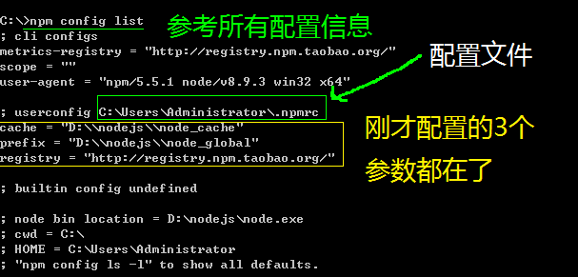

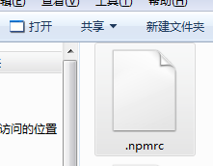

7、检查镜像是否修改成功，npm能否提供资源下载管理。

8、由于将npm默认全局路径node_global进行了修改，因此，我们为了更加方便的使用后续下载的资源，我们需要在提供一个环境变量。

在path环境变量中添加一个新的环境变量，值为node_global路径。
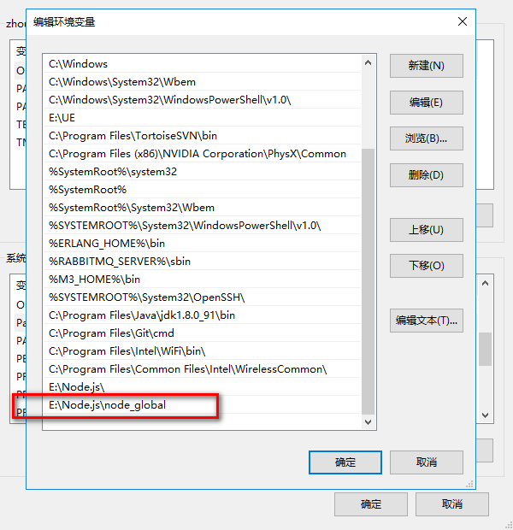

4、vue资源的下载安装

通过npm下载vue相关资源到npm本地仓库中去。

命令：npm install vue -g
这里的-g是指安装到global全局目录去

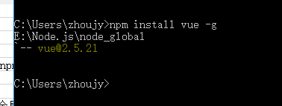

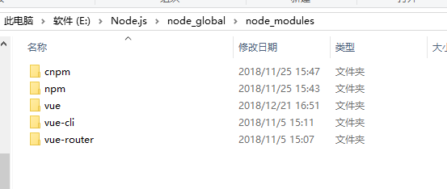

上述命令执行成功后，会在global路径下出现node_modules，其中便有vue资源模块。而在node_global中会存在Vue的相关可执行文件。

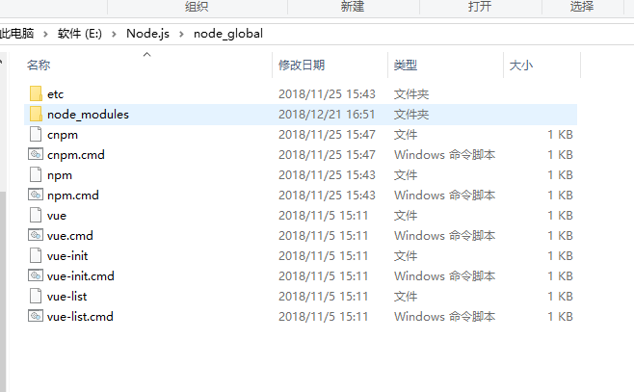

5、使用npm下载vue-router模块，该模块用于处理Vue单页面路由问题，我们后续会学习。

npm install vue-router -g

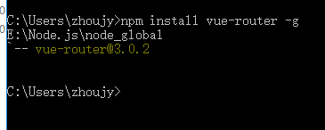

6、使用npm下载vue-cli模块，该模块是一个Vue构建工具。

运行npm install vue-cli -g安装vue脚手架

注意：vue-cli工具是内置了模板集成工具webpack 和 webpack-simple,前者用于管理比较复杂专业的项目，后者比较适用中小型项目。因此，我们不需要单独安装webpack。

7、使用vue-cli工具快速构建一个Vue脚手架项目。

1、在某个练习项目文件下，打开命令行。这里选择了一个空目录。

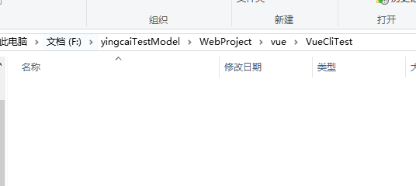

2、使用vue-cli初始化一个Vue项目。

命令：vue init webpack-simple vue01，该Vue项目名称为vue01。

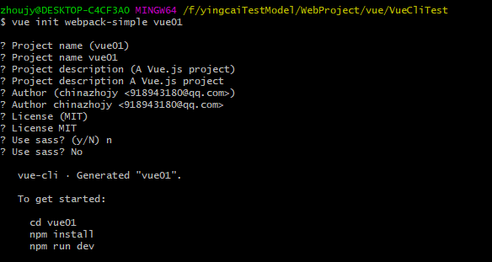

当然，使用vue init webpack vue01命令同样能够初始化脚手架工程，但它构建速度和检验要更加复杂。

3、进入vue01项目，通过npm下载该基础工程所依赖的资源文件。

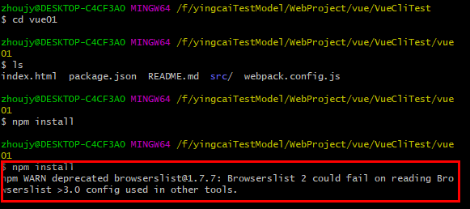

这个过程可能会有几分钟的时间。
在执行npm命令的过程中，可能由于外网资源问题，可能会安装下载较慢，命令持续等待的问题。我们可以使用ctrl+c中断命令执行，再次执行npm install。

执行npm install过程中，如果出现警告，额可以不用过多关注，这是版本的警告。

4、执行npm run dev命令，将会启动刚刚构建的项目。

5、访问http://localhost:8080/将会访问该Vue项目的首页。

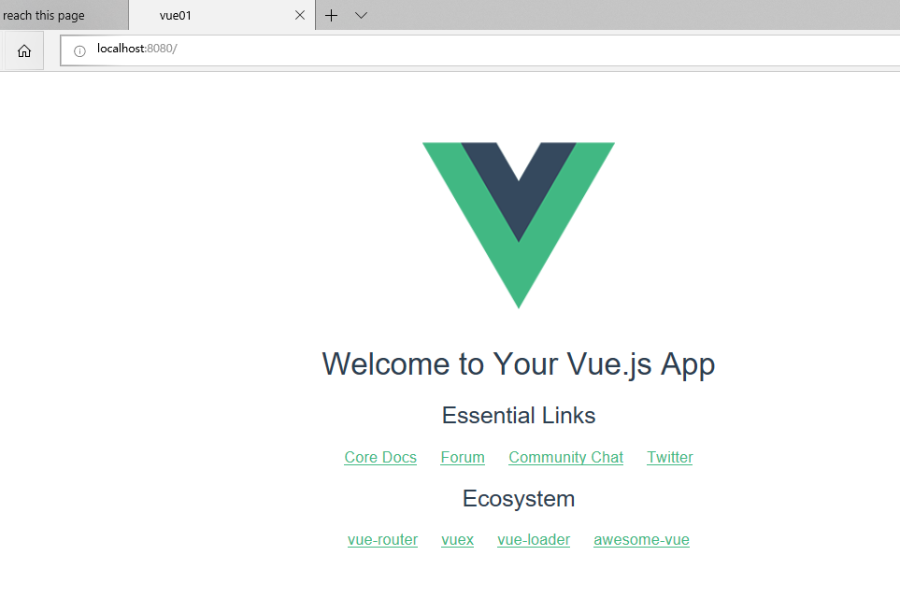

当我们使用ctrl + c时，将会终止程序执行，停止服务。

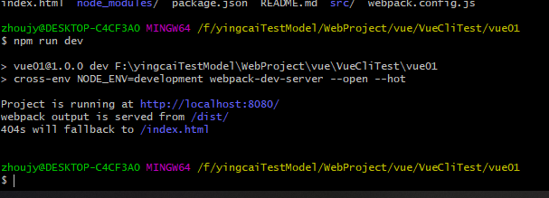

8、安装cnpm阿里资源管理器，在上述过程中，我们使用npm时，发现执行过程十分缓慢，这是因为npm install命令会从国外服务器上下载很多配置资源。
为了提升一定的执行性能，我们可以先通过npm下载阿里提供了cnpm资源管理器。

命令：npm install cnpm -g

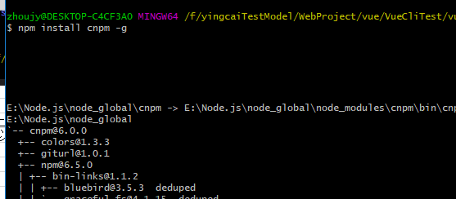

安装cnpm成功之后，我们就可以使用cnpm指令来代替npm指令，vue脚手架项目的构建过程将变成如下过程：

1、vue init webpack-simple 项目名称

2、cd 项目

3、cnpm install

4、cnpm run dev

9、vue-devtools安装，查看下述教程安装。

https://segmentfault.com/a/1190000009682735

10、使用webstorm构建Vue项目。

我们可以通过npm的相关命令构建Vue脚手架项目，同时也可以通过WebStorm提供的相关功能进行脚手架项目的构建，使构建更加方便。

1、新建web项目。

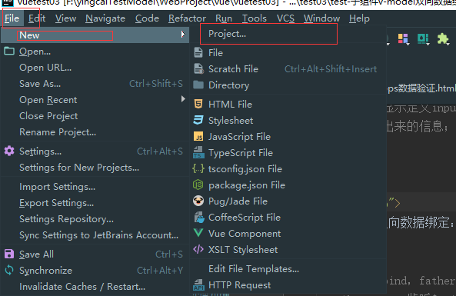

2、选择Vue项目，配置基本信息（只需要第一次配置，之后会自动保存信息）。

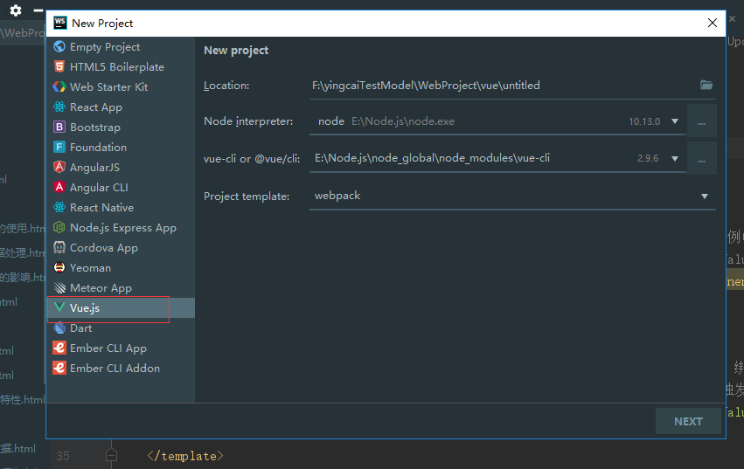

项目名称vue不建议使用驼峰式命令，使用全小写即可。

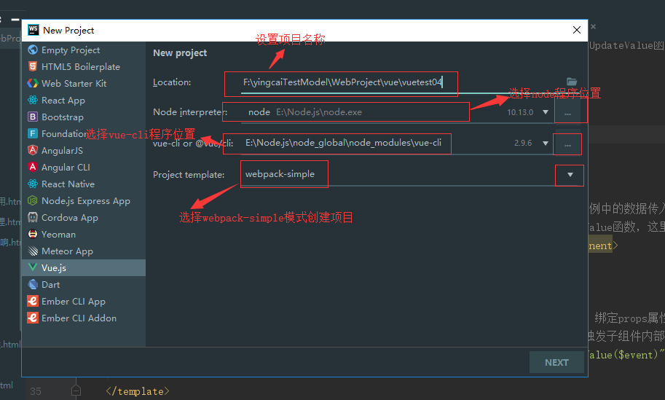

3、选择next，进行项目基础信息配置。

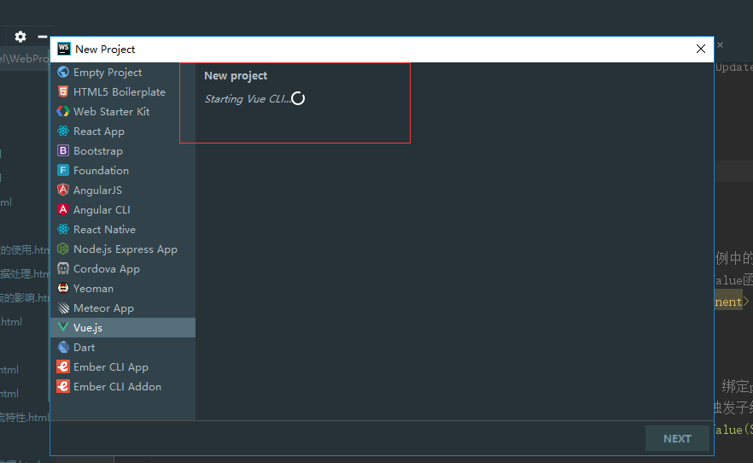

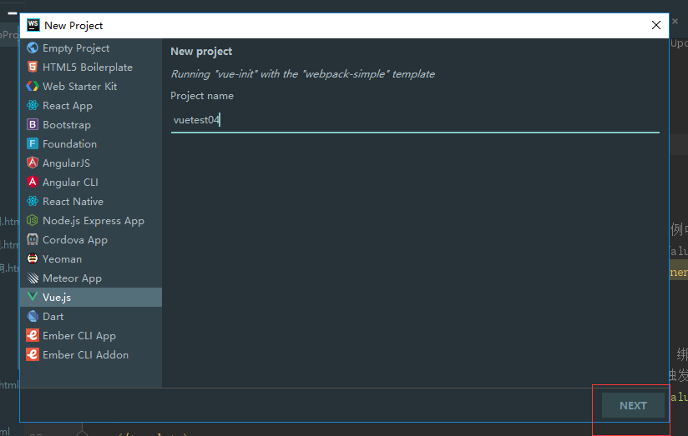

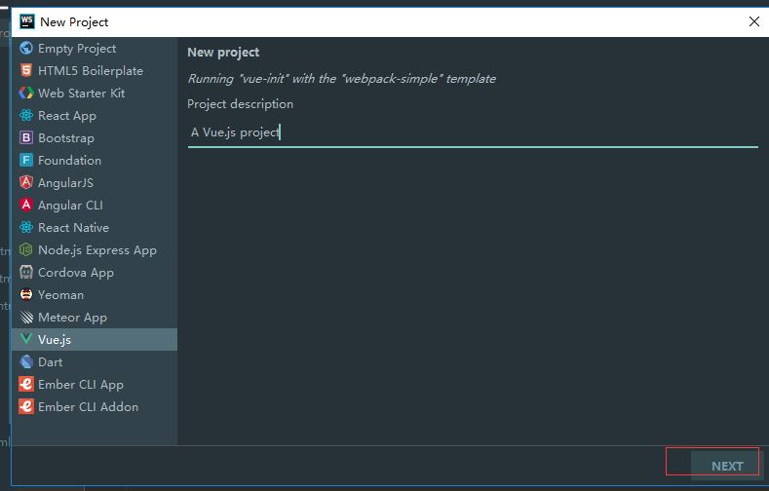

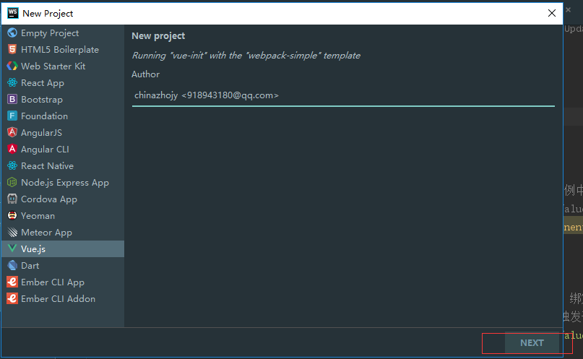

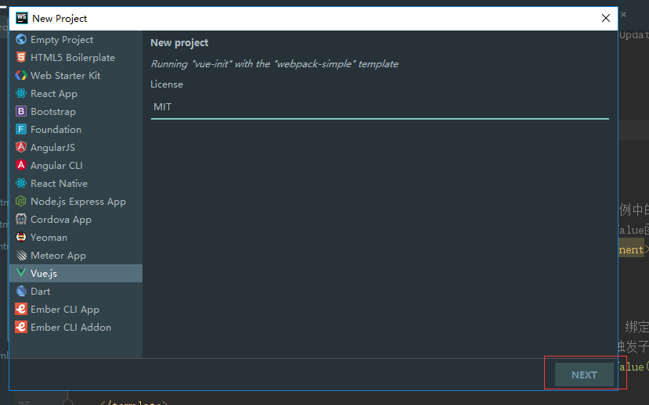

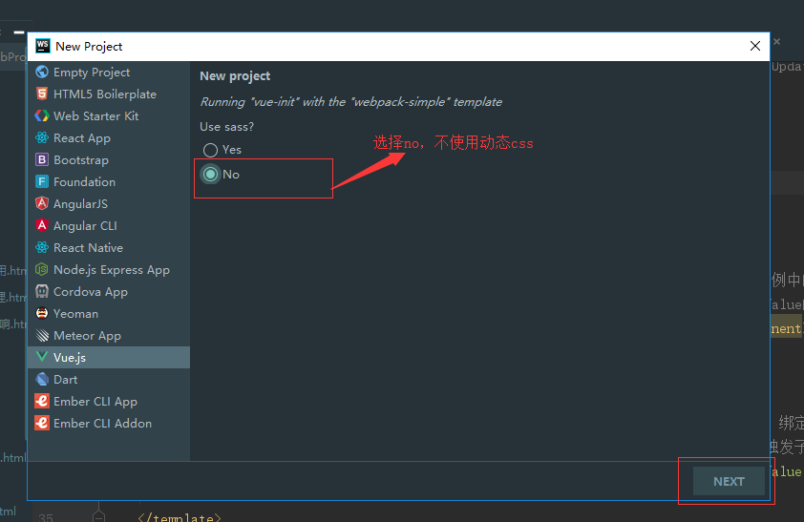

基础项目构建成功。相当于执行了vue init webpack vuetest01命令。

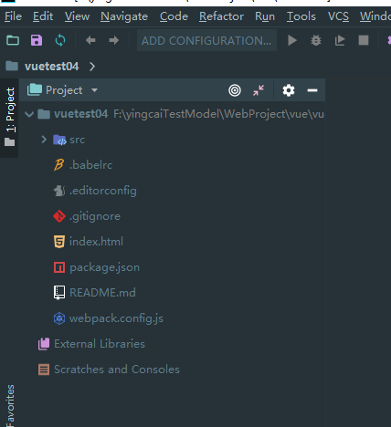

4、导入vue脚手架项目基本功能模块。

选择package.json文件，右键执行Run ‘npm install’命令。相当于执行npm install命令。

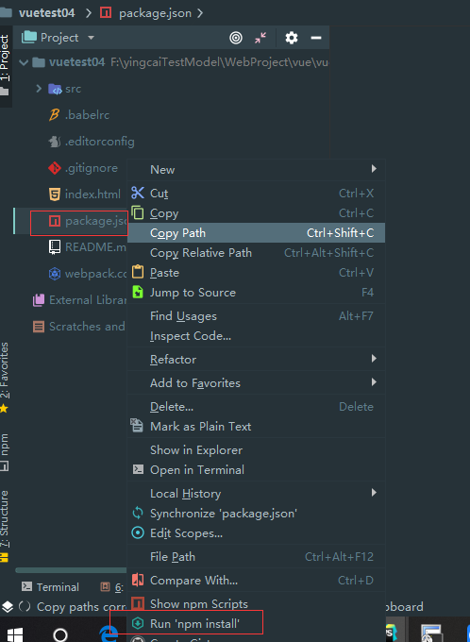

执行过程依旧会很慢，但会出现进度条。
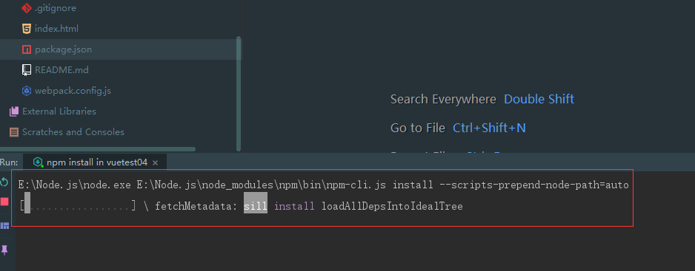

构建成功。

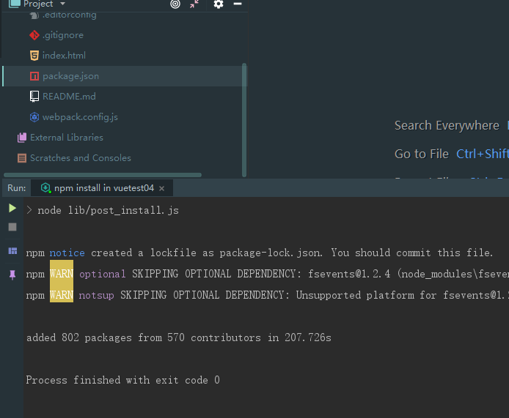

5、启动Vue项目。相当于执行 npm run dev命令。

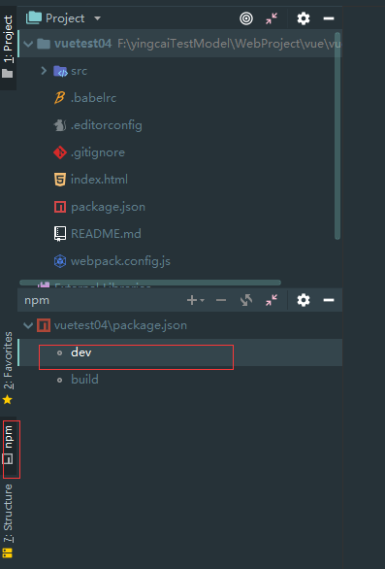

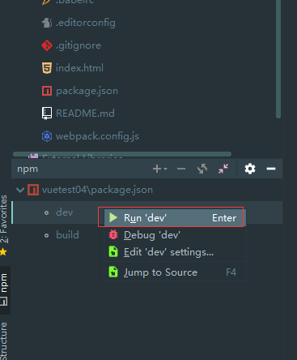

启动成功。

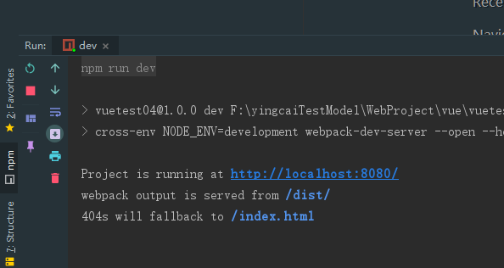

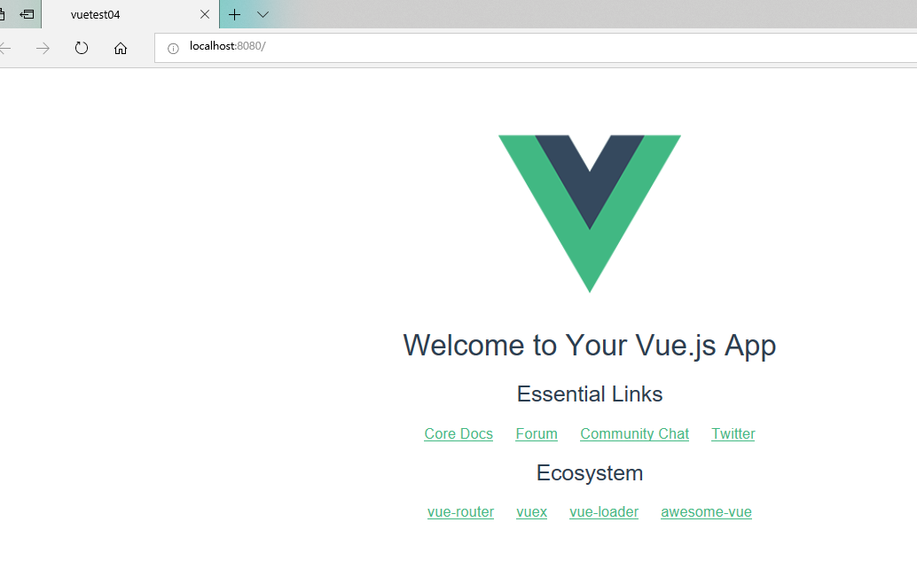

11、Vue基础项目文件介绍。

